HOJA 1
 |  | FORMATO PARA DEPARTAMENTO DE COMPRAS C.I PISCICOLA FISHCO SAS |  |  | VIGENCIA 20-01-2023
 |  | SOLICITUD MATERIALES E INSUMOS Y EQUIPOS |  |  | FECHA DE EDICIÓN | VERSIÓN
 |  | Código: PF- DCMIE -02 |  |  | 2023-01-20 | 2
ELABORADOR POR: DILMER ERNESTO VELASCO |  |  |  |  | APROBADO POR: JORGE ALBERTO FORERO
FECHA | NOMBRE DEL MATERIAL E INSUMO | CANTIDAD | DESTINO MATERIAL/ USO | SOLICITADO POR | OBSERVACIONES DE ESPECIFICACIÓN |  | APROBADO PARA COMPRA
2024-10-11 | LETREROS DE 30X15 CM Estación de EPP (1) Locker (1) Cilindros Llenos(1) Cilindros Vacios(1) Mantener este lugar limpio y ordenado (4) Aireadores (1) Bombas de espalda (1) Escalera (1) Elementos de pesca (1) Estación lavaojos (1) Kit Antiderrames (1) Agua Potable (1) zona de cambio de zapatos (1) Zona de cambio de ropa y casillero (1) Chalecos salvavidas (1) Mantenga la puerta cerrada (1) Riesgo de caida (1) Utilice adecuadamente sus EPP (Botas, guantes, tapabocas, gafas, gorro, bata, zapatos cerrados) (1) LETREROS DE EXTINTOR (10) | 30 | ALEVINERA | Lina Maria Cerquera D. | Letreros para organizar Bodegas y espacios a los alrededores de la finca e implementos que se encuentran en la misma
2024-10-11 | LETREROS DE 40X25 CM Bodega de Insumos y Materiales (1) Caseta de materiales de construcción (1) Cilindros de Oxigeno(1) Caseta Manejo de lodos (1) Bodega de concentrado (1) | 4 | ALEVINERA | Lina Maria Cerquera D.
2024-10-11 | Instructivo uso kit antiderrames (1) | 1 | ALEVINERA | Lina Maria Cerquera D. | 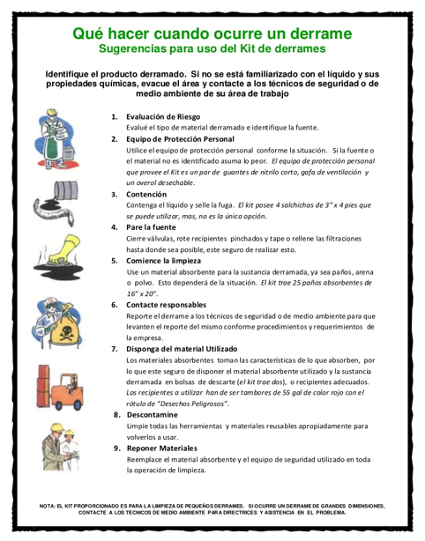
2024-10-11 | Instructivo uso de equipos electricos (3) | 3 | ALEVINERA | Lina Maria Cerquera D. | 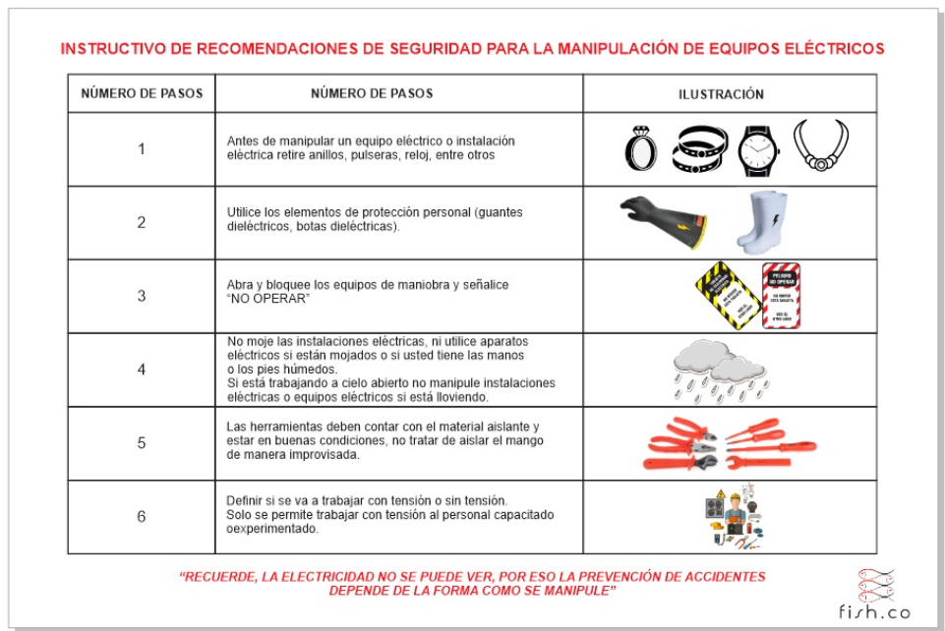 Este mismo pero más pequeño y a lo largo
2024-10-11 | Instructivo manejo de guadaña (1) | 1 | ALEVINERA | Lina Maria Cerquera D.
2024-10-11 | Instructivo de uso de lavaojos de emergencia (1) | 1 | ALEVINERA | Lina Maria Cerquera D. | 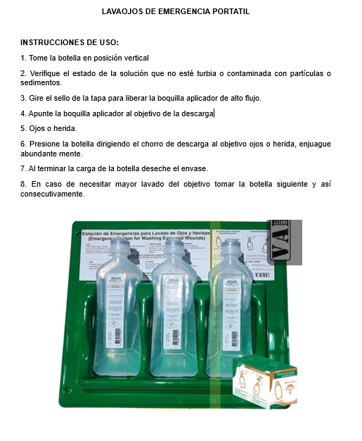
2024-10-11 | Sticker Gasolina (10) y ACPM (10) | 20 | ALEVINERA | Lina Maria Cerquera D.

